Знакови,симболи-Signs,symbols
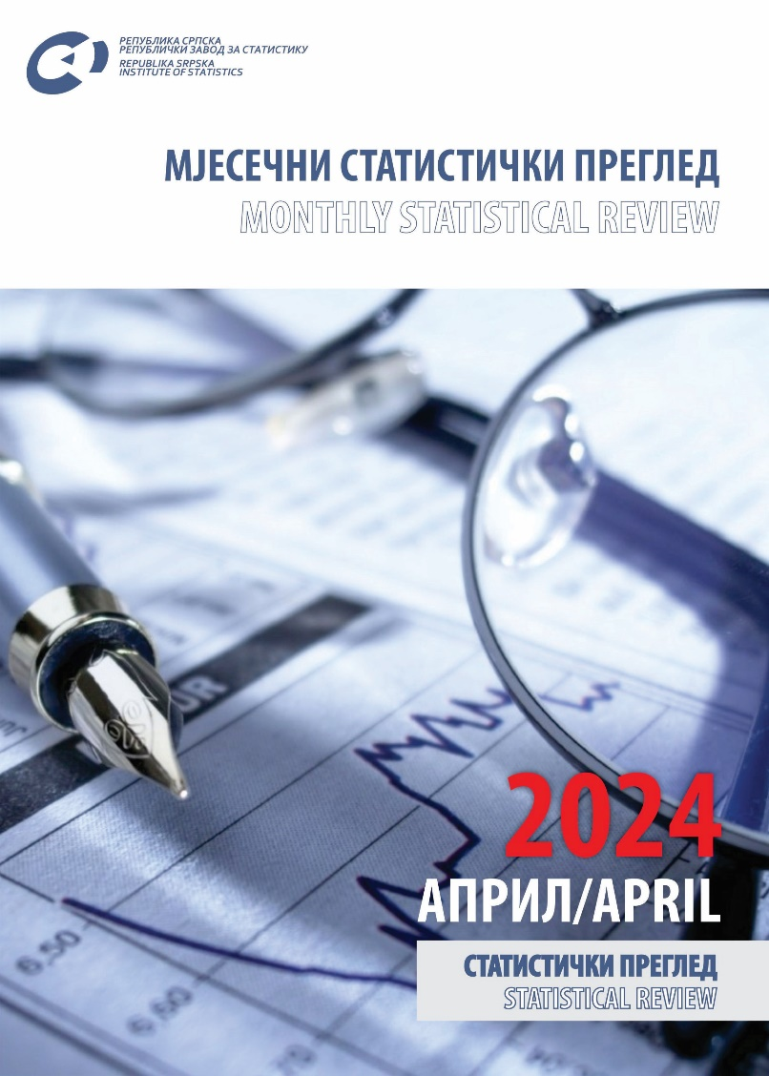
ПОДРУЧЈА ДЈЕЛАТНОСТИ ПРЕМА КД БиХ 20101) |  |  | SECTIONS OF ECONOMIC ACTIVITY ACCORDING TO KD BiH 20101)
A | Пољопривреда, шумарство и риболов | A | Agriculture, forestry and fishing
B | Вађење руда и камена | B | Mining and quarrying
C | Прерађивачка индустрија | C | Manufacturing
D | Производња и снабдијевање електричном енергијом, гасом и паром и климатизација | D | Electricity, gas, steam and air conditioning production and supply
E | Снабдијевање водом; канализација, управљање отпадом и дјелатности санације (ремедијације) животне средине | E | Water supply; sewerage, waste management and remediation activities
F | Грађевинарство | F | Construction
G | Трговина на велико и на мало, поправка моторних возила и мотоцикала | G | Wholesale and retail trade; repair of motor vehicles and motorcycles
H | Саобраћај и складиштење | H | Transport and storage
I | Дјелатности пружања смјештаја, припреме и послуживања хране, хотелијерство и угоститељство | I | Accommodation and food service activities
J | Информације и комуникације | J | Information and communication
K | Финансијске дјелатности и дјелатности осигурања | K | Financial and insurance activities
L | Пословање некретнинама | L | Real estate activities
M | Стручне, научне и техничке дјелатности | M | Professional, scientific and technical activities
N | Административне и помоћне услужне дјелатности | N | Administrative and support service activities
O | Јавна управа и одбрана; обавезно социјално осигурање | O | Public administration and defence; compulsory social security
P | Образовање | P | Education
Q | Дјелатности здравствене заштите и социјалног рада | Q | Human health and social work activities
R | Умјетност, забава и рекреација | R | Arts, entertainment and recreation
S | Остале услужне дјелатности | S | Other service activities
U | Дјелатности екстериторијалних организација и органа | U | Activities of extraterritorial organisations and bodies

1) | Класификација дјелатности КД БиХ 2010, заснована на Статистичкој класификацији дјелатности у ЕУ, NACE Rev.2
 | Classification of economic activities KD BH 2010, based on the Statistical classifications of economic activities EU, NACE Rev.2

ЗНАКОВИ И СИМБОЛИ |  | SIGNS AND SYMBOLS

- | нема појаве | - | no occurrence
*** | повјерљив податак | *** | confidential data
0 | податак је мањи од 0,5 од дате јединице мјере | 0 | data is lower than 0.5 of the given unit of measure
( ) | непотпун, недовољно провјерен или процијењен податак | ( ) | incomplete, not enough adjusted or estimated data
* | исправљен податак | * | corrected data
Æ | просјек | Æ | average
1) | знак за напомену | 1) | footnote

ЈЕДИНИЦЕ МЈЕРЕ И СКРАЋЕНИЦЕ |  | UNITS OF MEASURE AND ABBREVIATIONS

ГИГ | Главне индустријске групе дефинисане на основу економске намјене производа | MIGs | Main industrial groups defined in accordance with economic purpose of products
КД | Класификација дјелатности КД БиХ 2010
KM | конвертибилна марка | KM | convertible mark
хиљ. | хиљаду | thous. | thousand
мил. | милион | mill. | million
t | тона | t | tonnes
km2 | квадратни километар | km2 | square kilometre
m2 | квадратни метар | m2 | square metre
m3 | кубни метар | m3 | cubic metre
I | прво тромјесечје | I | first quarter
II | друго тромјесечје | II | second quarter
III | треће тромјесечје | III | third quarter
IV | четврто тромјесечје | IV | fourth quarter
јан | јануар | Jan | January
феб | фебруар | Feb | February
мар | март | Mar | March
апр | април | Apr | April
мај | мај | May | May
јун | јун | Jun | June
јул | јул | Jul | July
авг | август | Aug | August
сеп | септембар | Sep | September
окт | октобар | Oct | October
нов | новембар | Nov | November
дец | децембар | Dec | December
Д.Н. | другдје неспоменуто | n.e.c. | not elsewhere classified

